トップページ
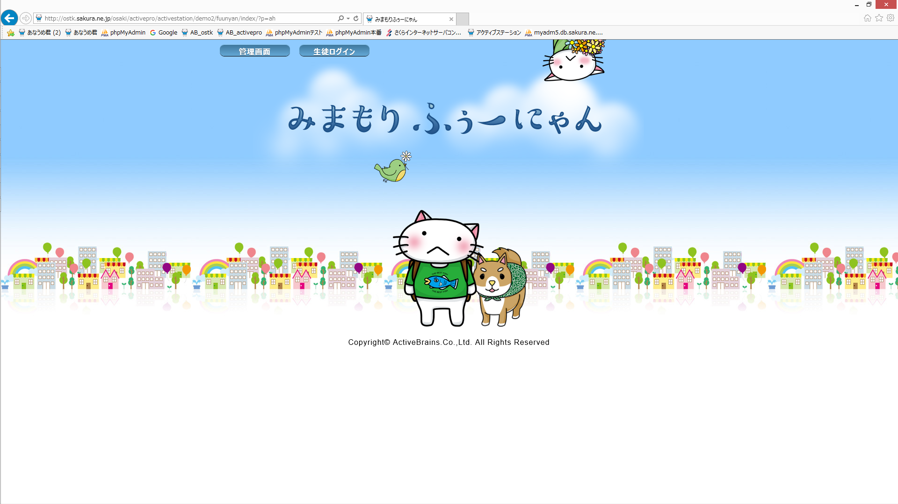
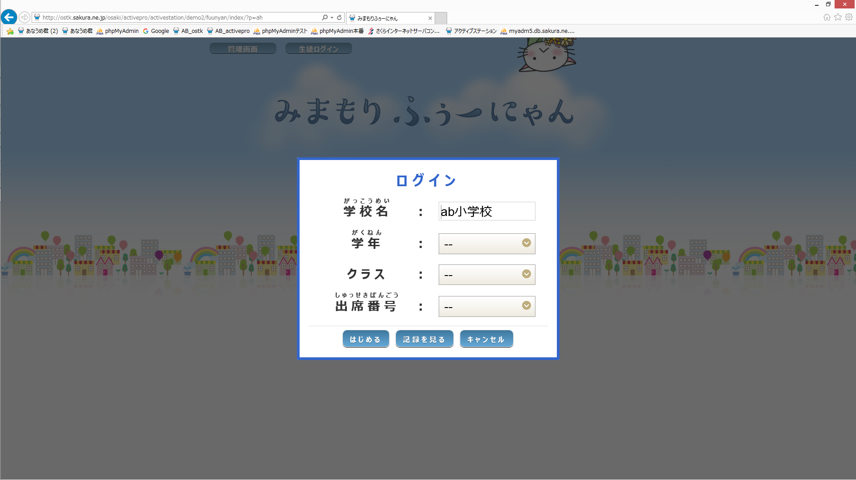

管理者メニュー画面へ

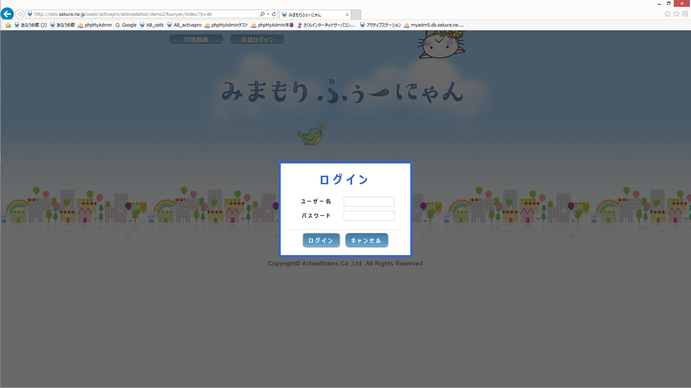

認証成功
生徒メニュー画面へ

管理者メニュー画面
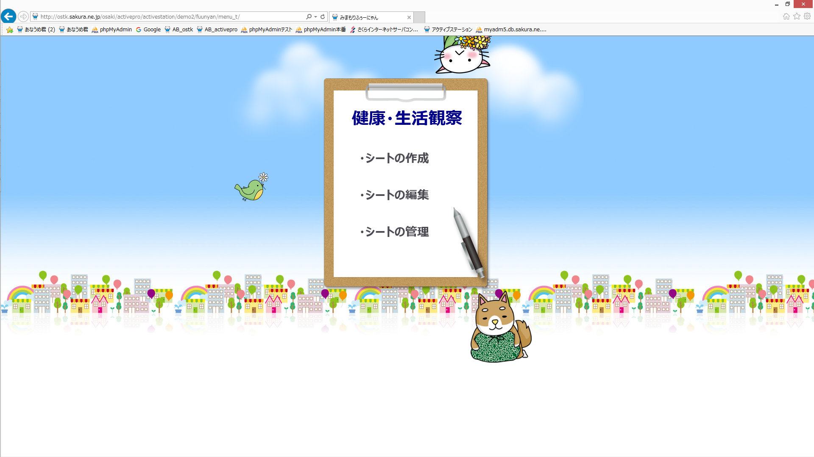

シート作成画面へ移動
sakusei_t01/index.html

シート編集画面へ移動
search/index.html

シート閲覧画面へ移動
etsuran_t01/index.html

シートの作成画面
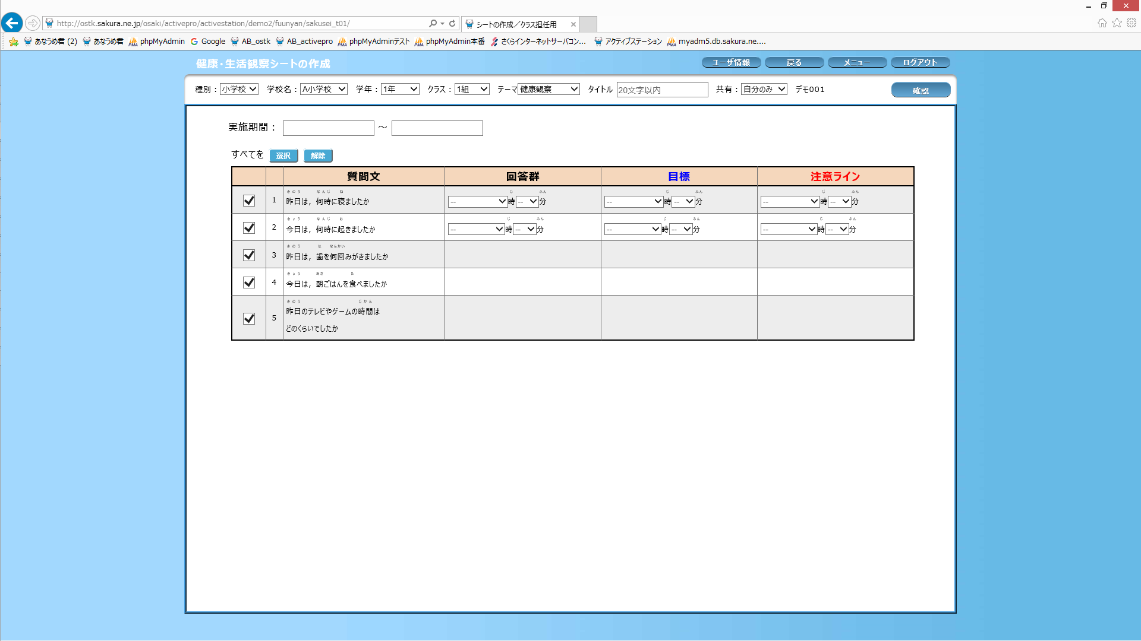

一つ前の画面に戻る
管理者メニュー画面へ移動
menu_t/index.html
トップページへ移動
index/index.html

